LeafonyBus

Name | NO | NO | Name

3V3 | F1 | F2 | Res1

 |  | F4 | AREF

VBUS | F3

 |  | F6 | A0

RESET | F5

 |  | F8 | A1

6 | F7

 |  | F10 | A2

7 | F9

 |  | F12 | A3

8 | F11

 |  | F14 | A4

9 | F13

 |  | F16 | A5

10 | F15

 |  | F18 | 0

11 | F17

 |  | F20 | 1

12 | F19

 |  | F22 | 2

13 | F21

 |  | F24 | 3

SDA | F23

 |  | F26 | 4

SCL | F25

 |  | F28 | 5

GND | GND

 |  | F29 | Res2

AC05 LTE-M King S
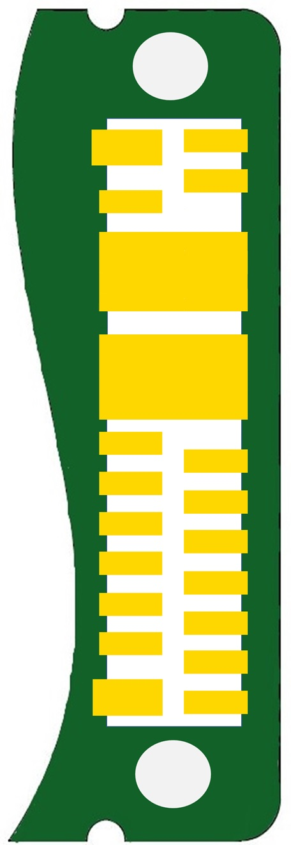
Function |  |  | Name | NO | NO | Name | Function

 |  | 3V3 | 3V3 | F1 | F2 | BM-ON |  | BM-ON

 |  |  |  |  | F4

 |  | VBUS | VBUS | F3

 |  |  |  |  |  |  | PSYS
 |  | PSYS | PSYS | F5 | F8 | PSYS

 |  |  | GND | F11 | F12 | GND | GND
 |  | GND

 |  |  |  |  |  |  |  |  | UART for debug

 |  |  |  | F15

 |  |  |  |  | F18 | 0 |  | TXD

 |  |  |  | F17

 |  |  |  |  | F20 | 1 |  | RXD

 |  |  |  | F19

 |  |  |  |  | F22

 |  |  |  | F21

 |  |  |  |  | F24

I2C | SDA |  | SDA | F23

 |  |  |  |  | F26

 | SCL |  | SCL | F25

 |  |  |  |  | F28

 |  | GND | GND | F27

 |  |  |  |  | F29

